泰安工厂轻卡主驾线排序
S
S
线体流动方向
S
S
S
S
S
FRT组装线 | F10 | F20 | F30 | F40 | F50 | F60 | F70 | F80 | F90 | F100 | F110 | F120 | F130 | F140 | F150 | F160
工位名 | 底座上线，安装靠背骨架 | 气袋腰托、ECU、风扇安装 | 安全带锁扣安装、左右小罩壳安装 | 气管及ECU线束整理，安装发泡面套总成 | 靠背包覆、靠背线束整理 | 安装背板、靠背封口 | 安装左侧罩壳、座垫预装 | 座垫安装、扶手安装 | 熨烫、安装头枕导套 | 滑轨检测 | 气密检测 | 电检检测 | 外观检查 | 套袋及整理 | 座椅下线及装车 | 返修
参考照片 | 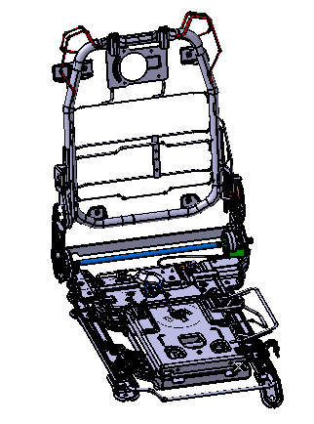 | 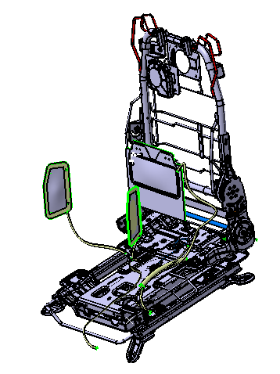 | 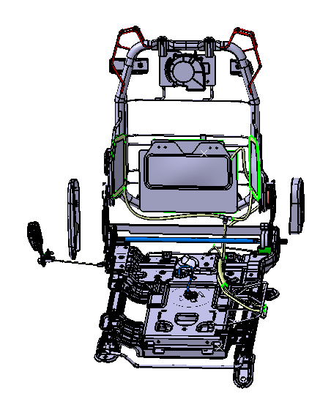 | 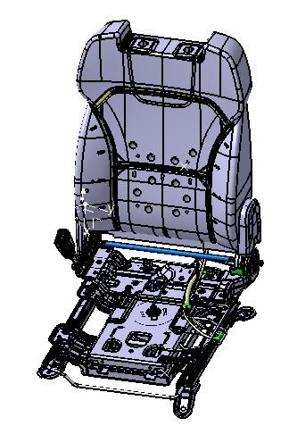 |  | 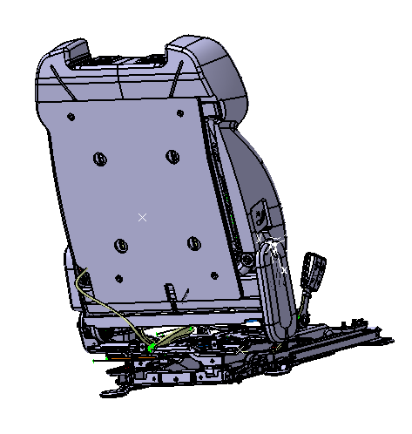 | 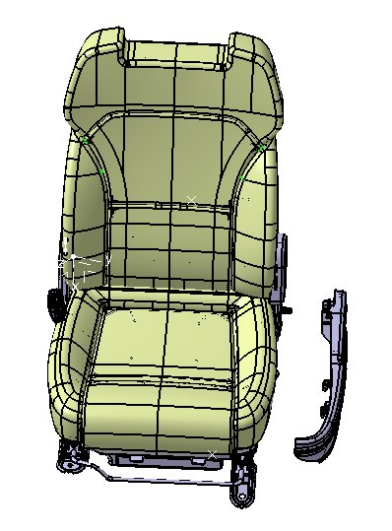 | 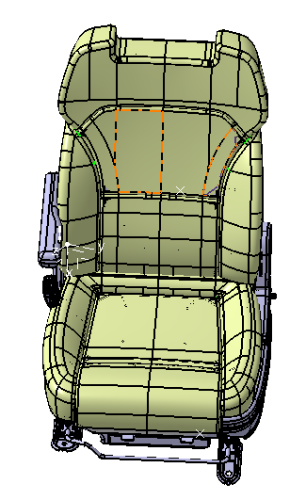 | 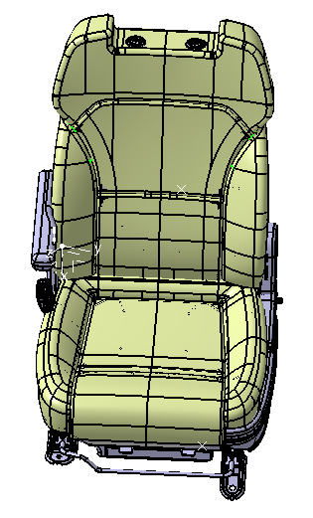 |  |  |  |  | 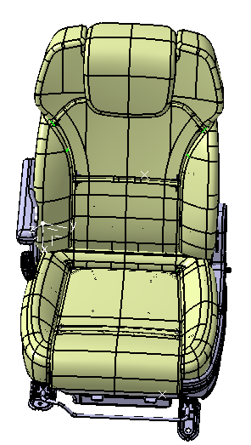
作业内容 | 1、拿取底座放置在托盘上 2、拿取靠背骨架放置在底座上，并固定 3、安装风扇固定胶钉 | 1、风扇安装至靠背骨架 2、气袋腰托安装至靠背骨架 3、ECU 安装至靠背骨架 4、背板支撑块安装至靠背骨架） | 1、安全带锁扣安装紧固； 2、二级解锁拉带安装； 3、左右二级调节罩壳安装； 4、左右二级调节罩壳固定 | 1、固定气袋腰托气管； 2、整理靠背通风线束： 3、安装发泡面套总成 | 1、靠背包覆 2、靠背线束整理固定 | 1、背板安装 2、靠背拉拉链 3、靠背封口 | 1、腰托开关安装至罩壳 2、腰托开关气管连接 3、左侧罩壳安装 4、座垫预装 | 1、座垫固定 2、扶手安装紧固 | 1、头枕导套安装 2、熨烫 | 滑轨检测 负载75kg， 滑轨手柄解锁力： 滑动阻力： | 气密检测 气压0.8MPa， 保压15s 平均泄露速度：150Pa/s | 电检检测 检查安全带扣通断 检查加热、通风、按摩电流 检查SBR电阻 | 外观检查 座椅功能检查，各操作力是否顺畅，外观是否有褶皱，安全带拉出是否顺畅，高度调节机构是否顺畅 | 整椅下线 | 整椅下线 | 点检及装配不合格座椅返修
部品现况 | 1) 底座模块化 1EA 2 )靠背骨架 1EA 3）橡胶钉 3EA | 1）中间气袋腰托 1EA 2）侧气袋腰托 1EA 3）靠背通风风扇 1EA 4）靠背支撑块 1EA | 1) 安全带锁扣 1EA 2）二级解锁拉带 1EA 3) 二级调节左罩壳 1EA 4）二级调节右罩壳 EA | 1) 扎带 2EA 2）靠背面套发泡总成 1EA | 1) 扎带 2EA | 1）靠背背板 1EA | 1）腰托开关 1EA 2）左侧罩壳 1EA 2）座垫总成 1EA | 1) 扶手本体 1EA 2）扶手衬套 2EA 3）扶手转轴 1EA 4）扶手堵盖 1EA | 1）主动头枕导套 1EA 2）被动头枕导套 1EA | - | - | - | - | 1) 靠背包装膜 1EA 2）座垫包装膜 1EA |  | 零部件返修
组装工具 | 1）定扭电枪 2）M13套筒 | 1）手持电枪 | 1）定扭电枪 2）M14套筒 3）手持电枪 | 1）剪刀 | 1）剪刀 | 1）手持电枪 2）卡环枪 | 1）手持电枪 | 1）定扭电枪 2）M14套筒 3）手持定扭电枪 | 1）熨烫机 | -滑道检查机 | -气密检查机 | 电检检查机 | - | - | - | 1) 手持电枪1把 2）手持定扭电枪1把
人员（名） | 1 | 1 | 1 | 1 | 1 | 1 | 1 | 1 | 1 | - | 1 | 1 | 1 | 1 | 1 | - | 14
MES 设备现况 | 1) 显示屏 2) MES PPC (序列确认、关键件绑定) 3）扫码枪 4）RFID读写器 5）托盘精定位 | 1) 显示屏 2) MES PPC (序列确认、关键件绑定) 3）扫码枪 4）RFID读写器 | 1) 显示屏 2) MES PPC (序列确认、关键件绑定) 3）扫码枪 4）RFID读写器 5）托盘精定位 | 1) 显示屏 2) MES PPC (序列确认、关键件绑定) 3）RFID读写器 4）扫码枪 | 1) 显示屏 | 1) 显示屏 2) MES PPC (序列确认、关键件绑定) 3）RFID读写器 4）扫码枪 | 1) 显示屏 2) MES PPC (序列确认、关键件绑定) 3）扫码枪 4）RFID读写器 | 1) 显示屏 2) MES PPC (序列确认、关键件绑定) 3）扫码枪 4）RFID读写器 5）托盘精定位 | 1) 显示屏 | 1) 显示屏 2) MES PPC (序列确认) 3）RFID读写器 4）托盘精定位 | 1) 显示屏 2) MES PPC (序列确认) 3）RFID读写器 4）托盘精定位 | 1) 显示屏 2) MES PPC (序列确认) 3）RFID读写器 4）托盘精定位 | 1) 显示屏 2) MES PPC (序列确认) 3) RFID 接收器 4）打印机 | 1) 显示屏 2) MES PPC (序列确认、整椅状态显示) 3) RFID 接收器 | 1) 显示屏 2) MES PPC (序列确认) 3) RFID 接收器 | 1) 显示屏 2) MES PPC (序列确认、关键件绑定) 3）扫码枪 4）RFID读写器
 |  |  |  | 靠背面套发泡预制1 | 靠背面套发泡预制2 | 座垫面套发泡预制1 | 座垫面套发泡预制2 | 座垫面套发泡预制3 |  |  |  |  | 头枕预制
 |  |  |  | 靠背发泡粘贴通风袋、加热垫 | 靠背面套打钉、包覆 | 座垫风扇分装及安装 | 座垫加热垫、舒适海绵、3D网格安装 | 座垫面套打钉包覆 |  |  |  |  | 头枕预制
 |  |  |  | 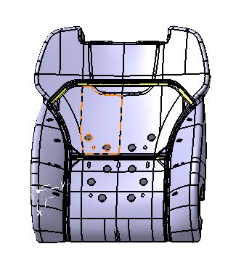 | 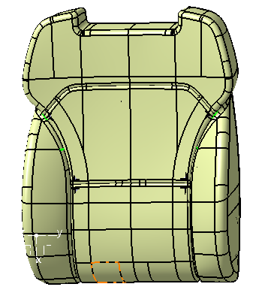 | 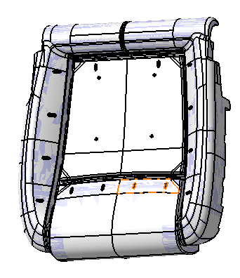 | 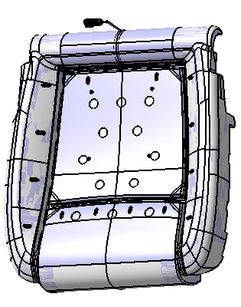 | 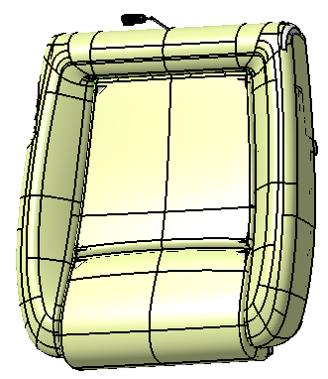 |  |  |  |  | 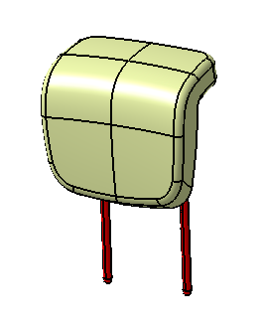
 |  |  |  | 1、靠背发泡粘贴加通风袋 2、靠背发泡粘贴加热垫 3、面套放置于发泡上 | 1、靠背面套打钉 2、靠背面套翻面包覆 | 1、座垫风扇分装 2、座垫风扇安装 | 1、座垫3D网格安装 2、座垫舒适海绵安装 3、座垫加热垫安装 | 1、座垫面套打钉 2、座垫面套翻面 3、座垫面套背部打钉 |  |  |  |  | 1、头枕发泡骨架本体 2、头枕面套
 |  |  |  | 1) 靠背发泡 1EA 2）通风袋 1EA 3）加热垫 1EA 4）靠背面套 1EA | - | 1) 座垫风扇 1EA 2）座垫风扇保护壳 3EA 3）座垫发泡 1EA | 1) 座垫3D网格 1EA 2）座垫舒适海绵 1EA 3）座垫加热垫 1EA | - |  |  |  |  | -
 |  |  |  |  | 1) 卡环枪 | - | - | -'1) 卡环枪 |  |  |  |  | -
 |  |  |  | 1 | 1 | 1 | - | - |  |  |  |  | -
 |  |  |  | 分装台、照明、风扇 | 分装台、照明、风扇，半成品暂存架 | 分装台、照明、风扇 | 分装台、照明、风扇 | 分装台、照明、风扇、半成品暂存架 |  |  |  |  | 头枕预制台、照明、风扇、半成品暂存架

